Лист1
 |  |  |  |  |  |  | Приложении №1
 |  |  |  |  |  |  | к исх.№1843 от 13.11.2023г.
 |  | Ивановский МО Херсонской области

 |  | Перечень отдельно стоящих торговых объектов
№ | Наименование населенного пункта | Адрес старый и новый при наличии | Этажность объекта | Пригодность к эксплуатации (пригодно/непригодно | Площадь объекта, кв.м. | Назначение объекта | Фотография фасада объекта
1 | Херсонская область, Ивановский район, с. Фрунзе (Агайманы) | ул. Садового 13 | 1 | пригодно | 120 | магазин | 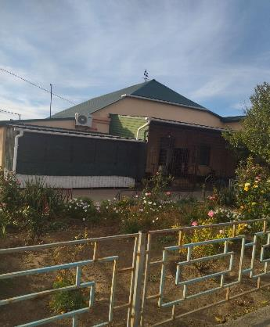
2 | Херсонская область, Ивановский район, с. Фрунзе (Агайманы) | ул. Садового 67 | 1 | пригодно | 105 | магазин | 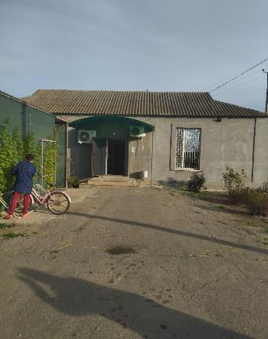
3 | Херсонская область, Ивановский район, с. Фрунзе (Агайманы) | ул. Садового 2а | 1 | пригодно | 220 | магазин | 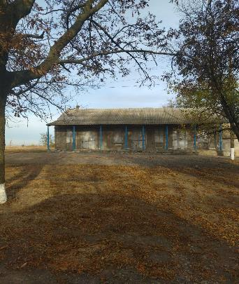
4 | Херсонская область, Ивановский район, с. Фрунзе (Агайманы) | ул. Ленина 48 | 1 | пригодно | 120 | магазин | 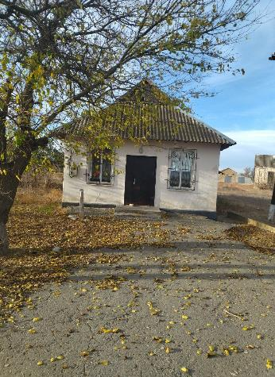
5 | Херсонская область, Ивановский район, с. Фрунзе (Агайманы) | ул. Гагарина 1 | 1 | пригодно | 72 | магазин | 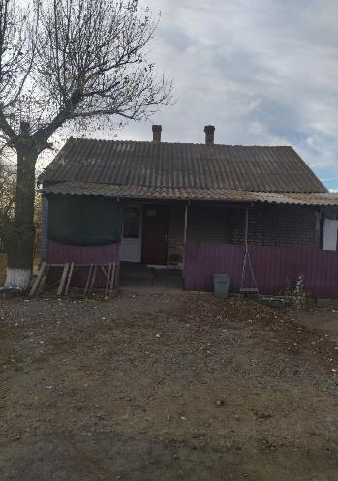
6 | Херсонская область, Ивановский район, с. Фрунзе (Агайманы) | ул. К.Либкнехта 19 | 1 | пригодно | 190 | магазин | 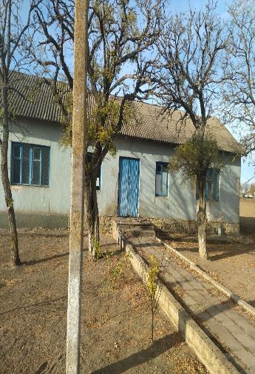
7 | Херсонская область, Ивановский район, с. Фрунзе (Агайманы) | ул.Украинская 2 | 1 | пригодно | 110 | магазин | 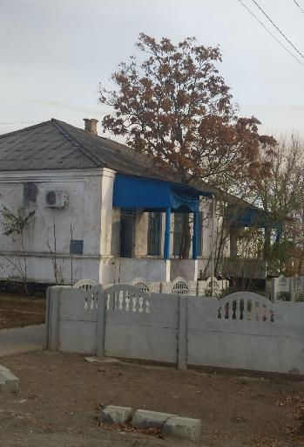
8 | Херсонская область, Ивановский район, с. Благодатное | ул. Пушкина 61 | 1 | пригодно | 52 | аптека | 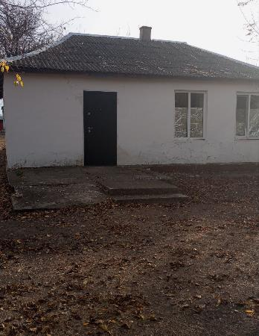
9 | Херсонская область, Ивановский район, с. Благодатное | ул. Мира 32 | 1 | пригодно | 250 | магазин | 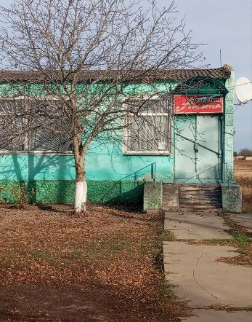
10 | Херсонская область, Ивановский район, с. Благодатное | ул. Мира 33 | 1 | пригодно | 280 | магазин-бар | 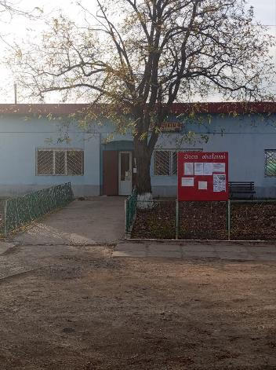
11 | Херсонская область, Ивановский район, с. Благодатное | ул. Мира 35 | 1 | пригодно | 150 | магазин-бар | 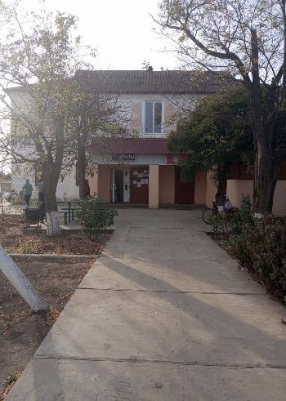
12 | Херсонская область, Ивановский район, с. Благодатное | ул. Мира 37 | 1 | пригодно | 186 | магазин | 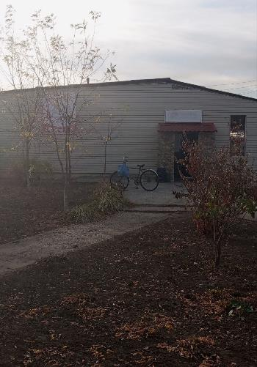
13 | Херсонская область, Ивановский район, с. Балашово | ул. Резника 42 | 1 | пригодно | 140 | магазин | 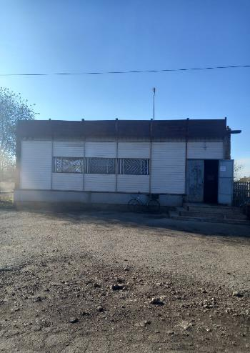
14 | Херсонская область, Ивановский район, с. Дружбовка | ул. Мира 2 | 1 | пригодно | 40 | магазин | 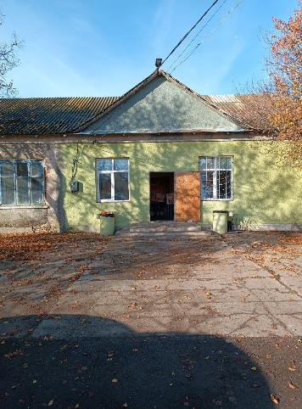
15 | Херсонская область, Ивановский район, с. Любимовка | ул. Мира 44 | 2 | пригодно | 208 | магазин | 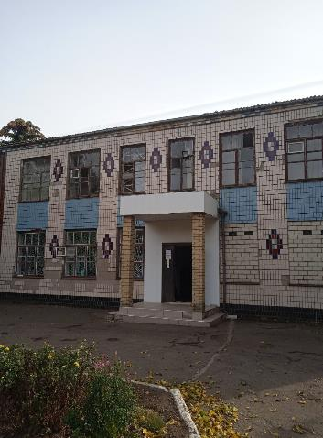
16 | Херсонская область, Ивановский район, с. Любимовка | ул. Мира 55 | 1 | пригодно | 1050 | магазин | 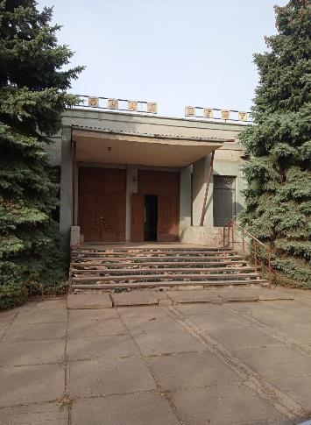
17 | Херсонская область, Ивановский район, с. Любимовка | ул. Мира 46 | 1 | пригодно | 180 | магазин | 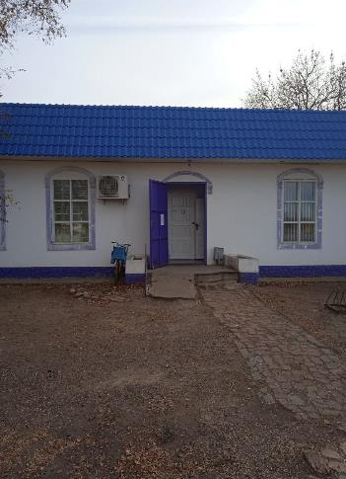
18 | Херсонская область, Ивановский район, с. Любимовка | ул. Мира 57 | 1 | пригодно | 130 | пекарня | 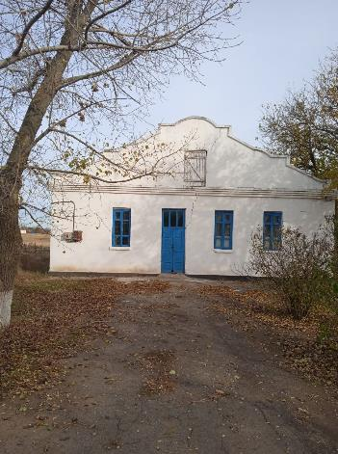
19 | Херсонская область, Ивановский район, с. Любимовка | ул. Шевченка 3 | 2 | непригодно | 1800 | столовая | 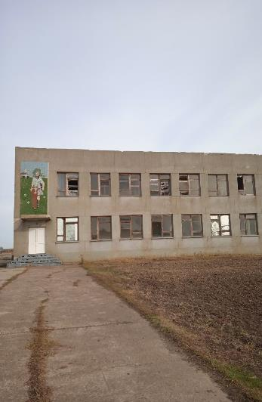
20 | Херсонская область, Ивановский район, с. Любимовка | ул. Шевченка 51 | 1 | пригодно | 110 | магазин | 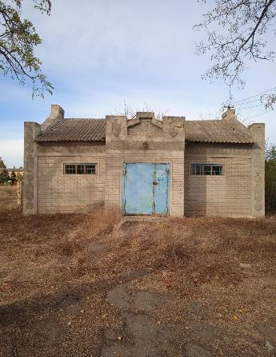
21 | Херсонская область, Ивановский район, с. Нововасильевка | Старый: ул. Октябрьская ,17 Новый: ул. Мира,17 | 1 | пригодно | 121.5 | магазин | 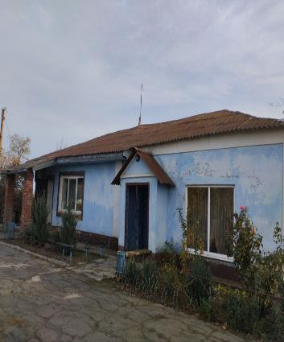
22 | Херсонская область, Ивановский район, с. Нововасильевка | Старый: ул. Ленина,10 Новый: ул. Школьная,10 | 2 | пригодно | 144.5 | магазин | 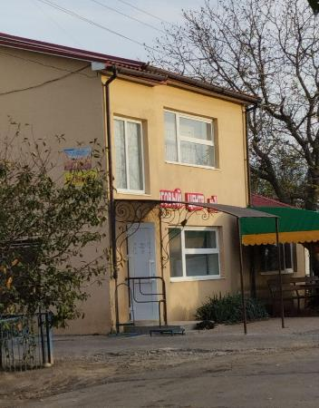
23 | Херсонская область, Ивановский район, с. Нововасильевка | Старый : ул. Ленина,25а Новый : ул. Школьная,25а | 1 | пригодно | 85 | магазин | 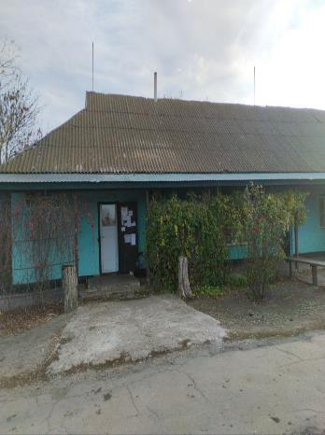
24 | Херсонская область, Ивановский район, с. Нововасильевка | Старый : ул. Ленина,29а Новый : ул. Школьная,29а | 1 | пригодно | 300 | магазин | 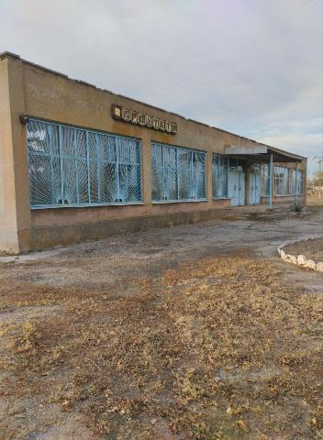
25 | Херсонская область, Ивановский район, с. Воскресенка | Старый : ул. Комсомольская,2 Новый : ул. Киевская,2 | 1 | пригодно | 53.5 | магазин | 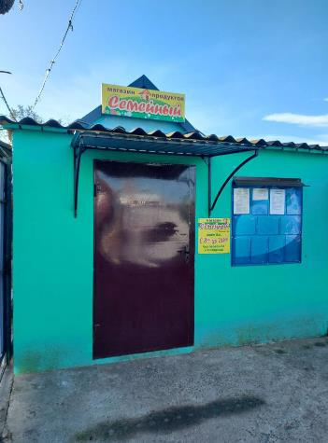
26 | Херсонская область, Ивановский район, с. Воскресенка | Старый : ул. Советсвкая,26 Новый: ул. Трудовая 26 | 1 | пригодно | 36 | магазин | 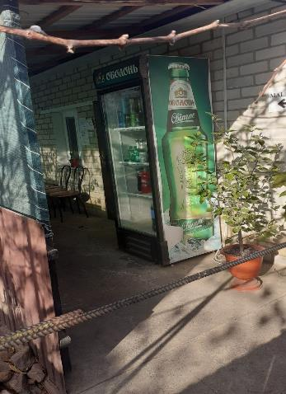
27 | Херсонская область, Ивановский район, с. Воскресенка | Старый : ул. Ленина ,19 Новый : ул. Школьная,19 | 2 | пригодно | 500 | магазин | 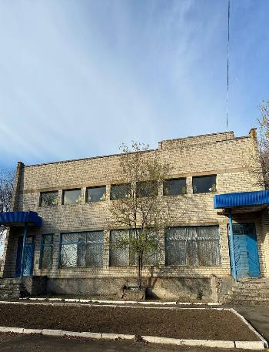
28 | Херсонская область, Ивановский район, с. Воскресенка | Старый : ул. Ленина,21 Новый : ул. Школьная,21 | 1 | пригодно | 80 | магазин | 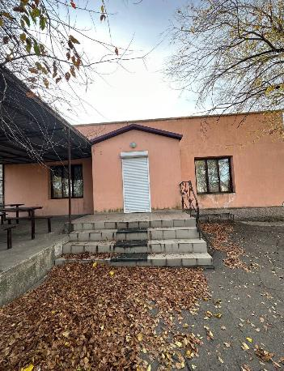
29 | Херсонская область, Ивановский район, с. Новодмитровка Вторая | Старый: Ул. Ленина, 18а Новый: Ул. Таврийская, 18а | 1 | пригодно | 300 | магазин | 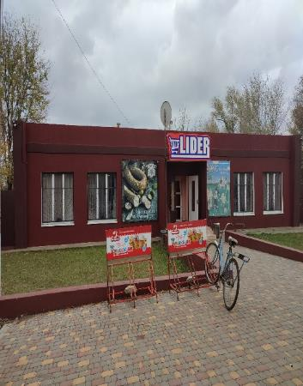
30 | Херсонская область, Ивановский район, с. Новодмитровка Вторая | Старый: Ул. Ленина, 17 Новый: Ул. Таврийская, 17 | 1 | пригодно | 130 | магазин | 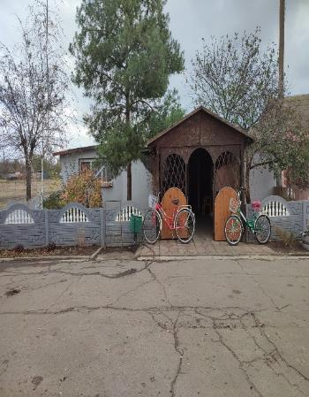
31 | Херсонская область, Ивановский район, с. Новодмитровка Вторая | Старый: Ул. Ленина, 8 Новый: Ул. Таврийская, 8 | 1 | пригодно | 56 | магазин | 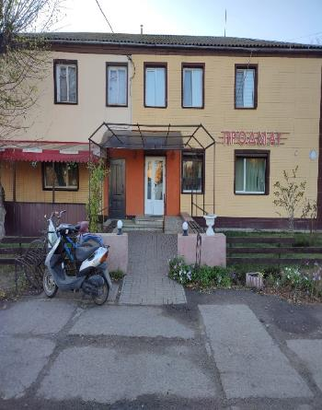
32 | Херсонская область, Ивановский район, с. Новодмитровка Вторая | Старый: Ул. Ленина, 18б Новый: Ул. Таврийская, 18б | 1 | пригодно | 200 | магазин | 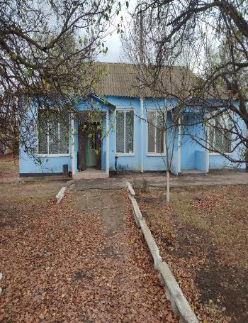
33 | Херсонская область, Ивановский район, с. Новосеменовка | Старый: Ул. Ленина, 2 Новый: Ул. Таврическая, 2 | 1 | пригодно | 30 | магазин | 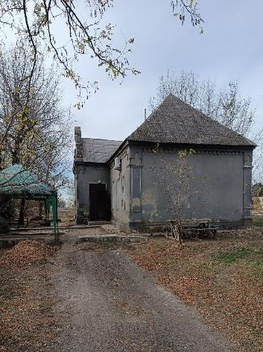
34 | Херсонская область, Ивановский район, с. Новосеменовка | Старый: Ул. Ленина, 31 Новый: Ул. Таврическая,31 | 1 | пригодно | 60 | магазин | 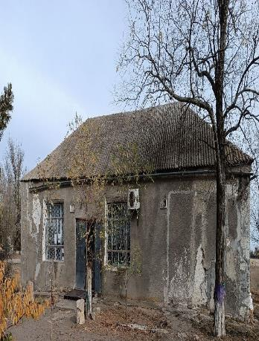
35 | Херсонская область, Ивановский район, с. Новосеменовка | Старый: Ул. Ленина, 33 Новый: Ул. Таврическая,33 | 1 | непригодно | 620 | культмаг | 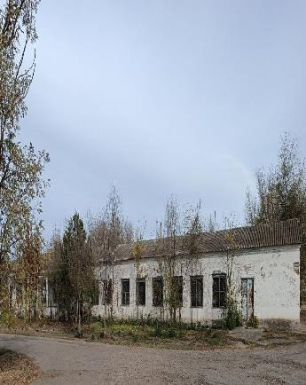
36 | Херсонская область, Ивановский район, с. Украинское | ул. Терешковой 1 | 1 | пригодно | 100 | магазин | 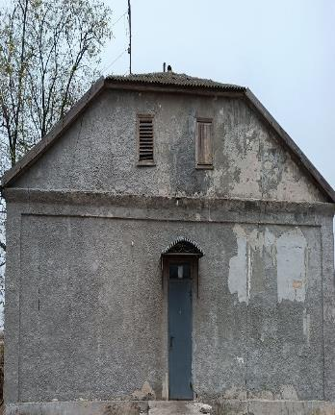
37 | Херсонская область, Ивановский район, с. Украинское | ул. Терешковой 2 | 1 | пригодно | 40 | магазин | 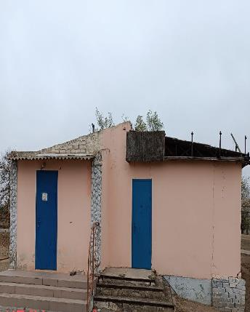
38 | Херсонская область, Ивановский район, с. Трофимовка | ул. Молодежная 22 | 1 | пригодно | 48 | магазин | 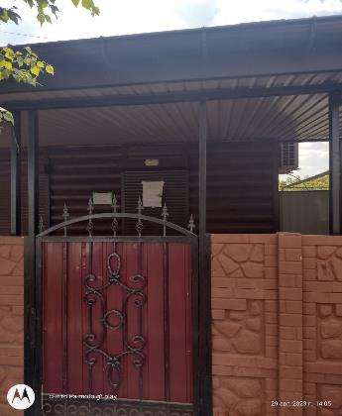
39 | Херсонская область, Ивановский район, с. Трофимовка | ул. Первомайская 13 | 1 | пригодно | 300 | магазин | 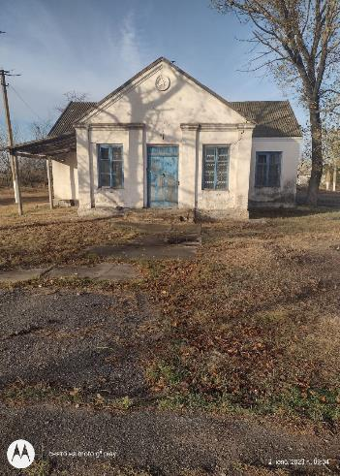
40 | Херсонская область, Ивановский район, с. Трофимовка | ул. Первомайская 41 | 1 | пригодно | 300 | магазин | 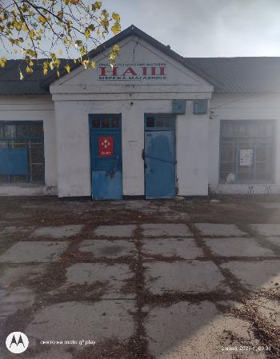
41 | Херсонская область, Ивановский район, с. Трофимовка | ул. Горького 15 | 1 | пригодно | 200 | магазин | 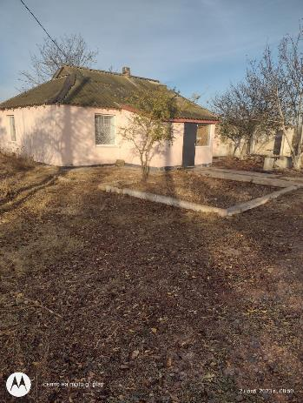
42 | Херсонская область, Ивановский район, с. Шотовка | ул. Центральная 50 | 1 | пригодно | 120 | магазин-бар | 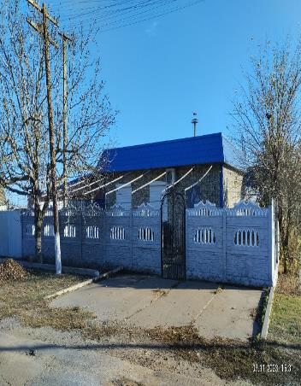
43 | Херсонская область, Ивановский район, с. Шотовка | ул. Укпаинская 17 | 1 | пригодно | 77 | магазин-бар | 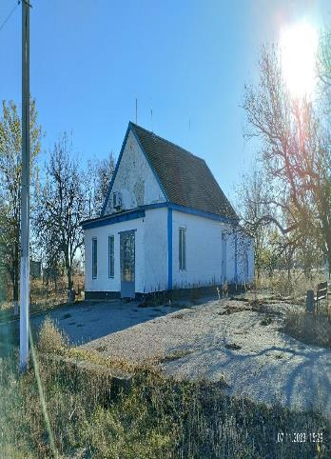
44 | Херсонская область, Ивановский район, с. Шотовка | ул. Степная 15 | 1 | пригодно | 80 | магазин | 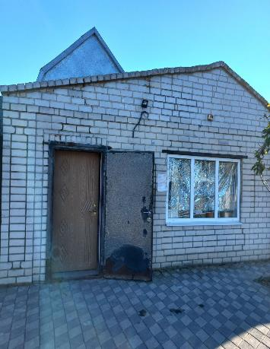
45 | Херсонская область, Ивановский район, с. Шотовка | ул. Центральная 25 | 1 | пригодно | 40 | магазин | 